界面&功能
界面相关 |  | 功能规则

 | 功能入口
 | 主界面点击组队页签打开
 | 主界面-组队界面
3
1
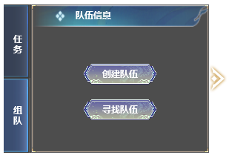
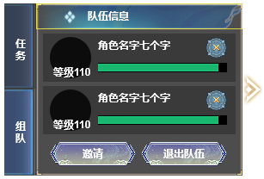
2
 |  | 1 | 主界面显示
 |  |  | ▶ | 点击主界面页签切换。
 |  | 2 | 组队按钮
 |  |  | ▶ | 点击寻找队伍，打开组队列表。点击创建队伍，按钮消失，出现后面的界面。
 |  | 3 | 组队界面
 |  |  | ▶ | 自己角色信息排在首位，包含头像，角色名，血条
 |  |  | ▶ | 列表有选中状态，默认选中第二个，不可选中自己。
 |  |  | ▶ | 点击邀请时，展开邀请界面
 |  |  | ▶ | 点击X按钮，可将对应玩家踢出队伍，踢出自己=退出队伍
4
 |  |  | ▶ | 点击退出队伍， 自己退出本队伍，弹出提醒。
 |  | 4 | 操作按钮

1

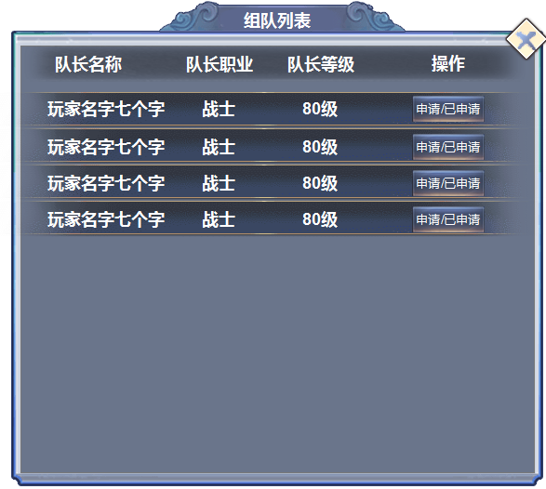
 |  | 1 | 组队列表，
 |  |  | ▶ | 显示队长名字、队长职业、队长等级、操作按钮。
 |  |  | ▶ | 列表可上下滑动，但不必选中
 |  |  | ▶ | 点击申请按钮，按钮变为已申请，被拒绝后可再次申请。

1
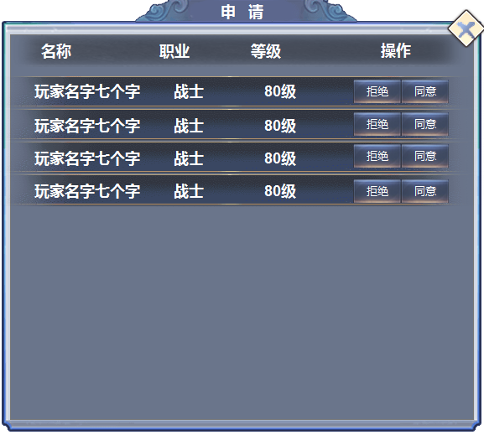
 |  | 1 | 申请列表
 |  |  | ▶ | 收到申请时，主界面弹出图标提醒。
 |  |  | ▶ | 可对申请入队的玩家进行审批，点击同意，加入队伍，点击拒绝，从列表中删除

1

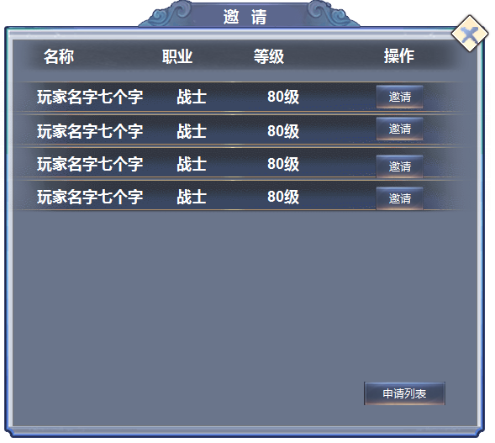
 |  | 1 | 邀请好友
 |  |  | ▶ | 可对玩家的好友列表进行邀请入队。
 |  |  | ▶ | 玩家可在此界面进入申请列表

